a_PlanAnticorrupción2018
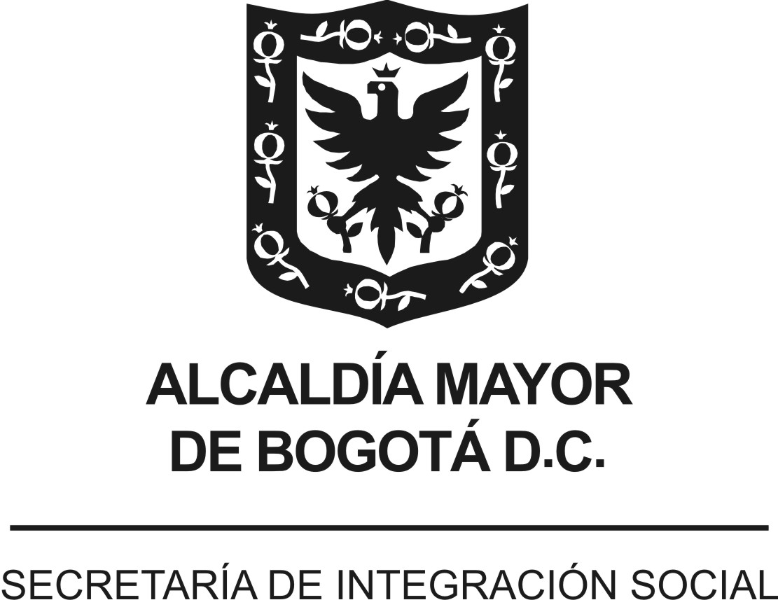
 |  |  |  | Versión 2. Aprobada Comité de Transparencia 26/04/2018
 | PLAN ANTICORRUPCIÓN Y DE ATENCIÓN AL CIUDADANO - PAAC
 | ENTIDAD : | SECRETARÍA DISTRITAL DE INTEGRACIÓN SOCIAL (SDIS)
 | VIGENCIA: | 2018
 | FECHA DE PUBLICACIÓN: | enero de 2018 - actualización abril de 2018
Componente | Subcomponente/ procesos | # | Actividades | Meta o Producto | Responsable | Fecha Programada
Componente 6: Iniciativas Adicionales | Código de Buen Gobierno y Código de ética | 1.1 | Sensibilizar a servidores públicos y contratistas frente al código de ética y de buen gobierno | 100% de las actividades programadas para sensibilizar el código de ética y buen gobierno ejecutadas. | Subdirector de Gestión y Desarrollo del Talento Humano - Administración de personal - gestores de ética - gestores de Talento Humano | Febrero a noviembre de 2018
Componente 6: Iniciativas Adicionales | Estrategia pedagógica | 2.1 | Implementar la Estrategia Pedagógica Institucional para fortalecer la Transparencia en la Secretaría Distrital de Integración Social | 2 informes de avance | Subsecretaría | Febrero a noviembre de 2018
Componente 6: Iniciativas Adicionales | Alistamiento | 3.1 | Identificación de miembros del equipo de trabajo y aliados clave | Resolución por medio de la cual se modifica y actualiza las responsabilidades e integrantes del grupo de gestores de Integridad | Subdirección de Gestión y Desarrollo del Talento Humano | Abril de 2018
Componente 6: Iniciativas Adicionales | Alistamiento | 3.2 | Actualización del equipo de gestores de Integridad de acuerdo con lo estipulado en artículo 4 del Decreto Distrital 118 de 2018. |  | Subdirección de Gestión y Desarrollo del Talento Humano | Abril de 2018
Componente 6: Iniciativas Adicionales | Alistamiento | 3.3 | Actualización Res. 1425/17 (Misión, Conformación, Perfil y Responsabilidades, Cambio de Nombre, Periodicidad de reuniones e Informe de Gestión) |  | Subdirección de Gestión y Desarrollo del Talento Humano | Abril de 2018
Componente 6: Iniciativas Adicionales | Armonización | 4.1 | Mesa de trabajo para revisión de valores | Armonización de Valores (Equivalencias) | Subdirección de Gestión y Desarrollo del Talento Humano, Responsables o referentes Anticorrupción, Transparencia y Responsabilidad Social | Mayo a julio de 2018
Componente 6: Iniciativas Adicionales | Armonización | 4.2 | Mesa de trabajo para definición de principios de acción | Principios de Acción lo que Hago y lo que no Hago | Subdirección de Gestión y Desarrollo del Talento Humano, Responsables o referentes Anticorrupción, Transparencia y Responsabilidad Social | Mayo a julio de 2018
Componente 6: Iniciativas Adicionales | Armonización | 4.3 | Modificación del Código de Ética y Buen Gobierno 2017 | Nuevo Código de Integridad y Buen Gobierno 2018 | Subdirección de Gestión y Desarrollo del Talento Humano, Responsables o referentes Anticorrupción, Transparencia y Responsabilidad Social | Mayo a julio de 2018
Componente 6: Iniciativas Adicionales | Armonización | 4.4 | Adopción del código (revisión y modificación de la Res. 1450 de 30/08/17 y Nuevo Código de Integridad y Buen Gobierno) | Resolución de adopción o modificación de la 1450 | Subdirección de Gestión y Desarrollo del Talento Humano, Responsables o referentes Anticorrupción, Transparencia y Responsabilidad Social | Julio a agosto de 2018
Componente 6: Iniciativas Adicionales | Armonización | 4.5 | Socialización del nuevo Código de Integridad y Buen Gobierno | Publicación en la Intranet y Mapa de Procesos del Nuevo Código Video de la Secretaria invitando a conocer el nuevo código de Integridad y Buen Gobierno | Oficina Asesora de Comunicaciones y Subdirección de Gestión y Desarrollo del Talento Humano | Septiembre de 2018
Componente 6: Iniciativas Adicionales | Armonización | 4.6 | Socialización y armonización con el plan de trabajo actual a la luz del nuevo Código de Integridad | Planillas de Asistencia Reuniones de Socialización con Gestores de Integridad | Subdirección de Gestión y Desarrollo del Talento Humano y Grupo Gestores de Integridad | Octubre de 2018
Componente 6: Iniciativas Adicionales | Diagnóstico | 5.1 | Definición de herramientas | Resultados del diagnóstico, insumo para plan de trabajo en Implementación | Oficina Asesora de Comunicaciones y Subdirección de Gestión y Desarrollo del Talento Humano | Noviembre a diciembre de 2018
Componente 6: Iniciativas Adicionales | Diagnóstico | 5.2 | Aplicación de herramientas |  | Oficina Asesora de Comunicaciones y Subdirección de Gestión y Desarrollo del Talento Humano | Noviembre a diciembre de 2018
Componente 6: Iniciativas Adicionales | Diagnóstico | 5.3 | Análisis y presentación de resultados |  | Oficina Asesora de Comunicaciones y Subdirección de Gestión y Desarrollo del Talento Humano | Noviembre a diciembre de 2018
Componente 6: Iniciativas Adicionales | Implementación | 6.1 | Plan de trabajo para implementación | Memorando con plan de trabajo a desarrollar por parte de los gestores de Integridad en cada una de las Unidades Operativas de la SDIS | Subdirección de Gestión y Desarrollo del Talento Humano | Enero de 2019
Componente 6: Iniciativas Adicionales | Seguimiento y evaluación | 7.1 | Ejecución del plan de implementación | Evidencias bimestrales de las actividades desarrolladas según plan de trabajo | Gestores de Integridad y Subdirección de Gestión y Desarrollo del Talento Humano | Marzo de 2019 a diciembre de 2019
Componente 6: Iniciativas Adicionales | Seguimiento y evaluación | 7.2 | Informe de gestión de integridad | Informe de gestión trimestral por parte de los Gestores de Integridad | Gestores de Integridad y Subdirección de Gestión y Desarrollo del Talento Humano | Marzo de 2019 a diciembre de 2019
Componente 6: Iniciativas Adicionales | Seguimiento y evaluación | 7.3 | Seguimiento alta dirección | Seguimiento plan Anticorrupción, Subsistema de Responsabilidad Social, Transparencia, Veeduría | Subdirección de Gestión y Desarrollo del Talento Humano | Marzo de 2019 a diciembre de 2019

 |  |  | Elaboró:
 |  |  | Componente 6: Dirección Corporativa - Subdirección de Gestión y Desarrollo humano, Subsecretaría
 |  |  | Consolidó:
 |  |  | Subdirección de Diseño, Evaluación y Sistematización de la Dirección de Análisis y Diseño Estratégico
 |  |  | Articulación:
 |  |  | Comité de Transparencia- Dirección de Análisis y Diseño Estratégico

VERSIÓN (componentes) | FECHA (mes -año) | NOVEDAD
Versión 1 | enero de 2018 | Plan Anticorrupción para la vigencia 2018. Aprobación Comité de Transparencia 16/01/2018
Versión 2 | abril de 2018 | En cumplimiento del artículo 2° del Decreto Distrital 118 de 2018 y el parágrafo transitorio que estipulada "... las entidades tendrán hasta el 30 de abril para elaborar e incluir en el Plan Anticorrupción y de Atención al Ciudadano de la vigencia, el plan de gestión de la integridad…” se aprueba el plan de gestión de la integridad en Comité de Transparencia del 26/04/2018

